Liste Rouge et bleu
Produits | Référence | Date | Ventes | Unités | Représentant | Code | Région
Légumes | A258 | 2001-09-08 | 2,666 € | 744 | Béranger | F58 | Ouest | regle COLONNE D avec couleur
Légumes | A258 | 2001-09-09 | 1,361 € | 1824 | Béranger | F58 | Sud
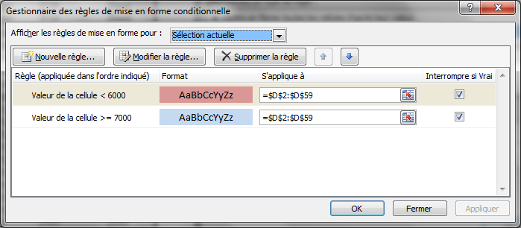
Légumes | A258 | 2001-05-12 | 668 € | 3448 | Béranger | F58 | Nord
Laitages | G259 | 2001-09-28 | 1,647 € | 3515 | Béranger | F58 | Est
Légumes | A258 | 2001-06-11 | 797 € | 3868 | Béranger | F58 | Nord
Légumes | A258 | 2001-06-12 | 2,428 € | 3981 | Béranger | F58 | Nord
Laitages | G259 | 2001-06-13 | 2,420 € | 4873 | Béranger | F58 | Sud
Légumes | A258 | 2001-06-14 | 2,211 € | 5163 | Béranger | F58 | Ouest
Laitages | G259 | 2001-06-15 | 479 € | 5580 | Béranger | F58 | Ouest
Laitages | G259 | 2001-04-06 | 1,441 € | 7832 | Béranger | F58 | Est
Légumes | A258 | 2001-05-07 | 2,516 € | 9191 | Béranger | F58 | Sud
Laitages | G259 | 2001-09-29 | 1,450 € | 9342 | Béranger | F58 | Ouest
Légumes | A258 | 2001-08-13 | 7,191 € | 39 | Davolio | R23 | Nord
Laitages | G259 | 2001-12-14 | 3,338 € | 1695 | Davolio | R23 | Ouest
Laitages | G259 | 2001-06-09 | 2,733 € | 2790 | Davolio | R23 | Ouest
Laitages | G259 | 2001-12-13 | 8,076 € | 3670 | Davolio | R23 | Sud
Laitages | G259 | 2001-05-14 | 9,614 € | 4248 | Davolio | R23 | Est
Légumes | A258 | 2001-09-10 | 8,859 € | 4304 | Davolio | R23 | Ouest
Légumes | A258 | 2001-12-17 | 4,138 € | 4661 | Davolio | R23 | Est
Laitages | G259 | 2001-06-01 | 7,686 € | 5563 | Davolio | R23 | Nord
Légumes | A258 | 2001-09-24 | 2,686 € | 5611 | Davolio | R23 | Ouest
Légumes | A258 | 2001-04-07 | 7,347 € | 5881 | Davolio | R23 | Sud
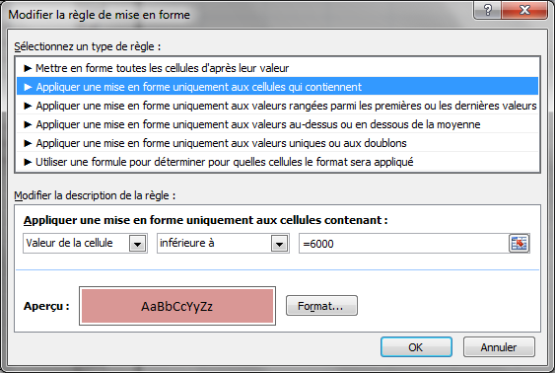
Laitages | G259 | 2001-12-21 | 8,516 € | 5954 | Davolio | R23 | Ouest
Laitages | G259 | 2001-06-15 | 2,741 € | 6290 | Davolio | R23 | Nord
Laitages | G259 | 2001-03-26 | 66 € | 6740 | Davolio | R23 | Nord
Laitages | G259 | 2001-09-13 | 7,029 € | 6853 | Davolio | R23 | Sud
Légumes | A258 | 2001-04-08 | 9,566 € | 7406 | Davolio | R23 | Sud
Laitages | G259 | 2001-03-18 | 9,082 € | 8966 | Davolio | R23 | Sud
Laitages | G259 | 2001-03-25 | 3,947 € | 9132 | Davolio | R23 | Sud
Laitages | G259 | 2001-05-13 | 6,081 € | 9185 | Davolio | R23 | Nord
Légumes | A258 | 2001-06-10 | 450 € | 9265 | Davolio | R23 | Est
Légumes | A258 | 2001-05-17 | 9,662 € | 9441 | Davolio | R23 | Nord
Laitages | G259 | 2001-12-15 | 6,544 € | 9550 | Davolio | R23 | Ouest
Légumes | A258 | 2001-08-12 | 7,047 € | 9888 | Davolio | R23 | Ouest
Légumes | A258 | 2001-06-03 | 8,165 € | 983 | Doury | A45 | Sud
Légumes | A258 | 2001-06-02 | 2,956 € | 1242 | Doury | A45 | Ouest
Laitages | G259 | 2001-06-14 | 8,751 € | 1773 | Doury | A45 | Ouest
Laitages | G259 | 2001-09-16 | 9,136 € | 2021 | Doury | A45 | Est
Légumes | A258 | 2001-03-24 | 8,670 € | 2891 | Doury | A45 | Nord
Laitages | G259 | 2001-06-07 | 75 € | 3216 | Doury | A45 | Est
Légumes | A258 | 2001-03-23 | 3,106 € | 3219 | Doury | A45 | Sud
Laitages | G259 | 2001-12-09 | 7,612 € | 3656 | Doury | A45 | Sud
Laitages | G259 | 2001-06-04 | 4,448 € | 3833 | Doury | A45 | Nord
Laitages | G259 | 2001-03-19 | 3,571 € | 5178 | Doury | A45 | Nord
Légumes | A258 | 2001-09-09 | 29 € | 5408 | Doury | A45 | Est
Légumes | A258 | 2001-12-20 | 8,447 € | 8056 | Doury | A45 | Est
Légumes | A258 | 2001-12-16 | 6,955 € | 8722 | Doury | A45 | Est
Laitages | G259 | 2001-09-30 | 7,113 € | 9079 | Doury | A45 | Ouest
Légumes | A258 | 2001-09-23 | 6,930 € | 9628 | Doury | A45 | Ouest
Laitages | G259 | 2001-12-10 | 4,873 € | 2730 | Galmier | T30 | Nord
Laitages | G259 | 2001-05-18 | 5,010 € | 3030 | Galmier | T30 | Nord
Légumes | A258 | 2001-09-27 | 5,720 € | 5585 | Galmier | T30 | Est
Laitages | G259 | 2001-05-10 | 4,953 € | 5889 | Galmier | T30 | Ouest
Légumes | A258 | 2001-06-08 | 4,923 € | 8160 | Galmier | T30 | Sud
Légumes | A258 | 2001-05-11 | 5,594 € | 9025 | Galmier | T30 | Nord
Laitages | G259 | 2001-05-19 | 5,447 € | 9069 | Galmier | T30 | Est
Laitages | G259 | 2001-04-05 | 6,028 € | 9957 | Galmier | T30 | Est
Laitages | G259 | 2001-08-16 | 5,575 € | 9970 | Galmier | T30 | Est

Min et Max
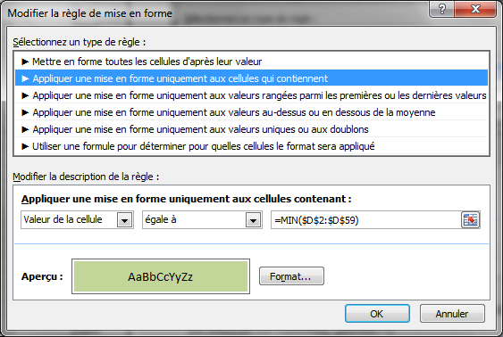
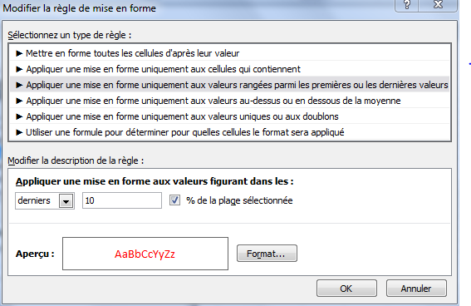
Produits | Référence | Date | Ventes | Unités | Représentant | Code | Région | regle de la colonne E : unité
Légumes | A258 | 2001-09-08 | 2,666 € | 744 | Béranger | F58 | Ouest | les derniers 10%
Légumes | A258 | 2001-09-09 | 1,361 € | 1824 | Béranger | F58 | Sud
Légumes | A258 | 2001-05-12 | 668 € | 3448 | Béranger | F58 | Nord
Laitages | G259 | 2001-09-28 | 1,647 € | 3515 | Béranger | F58 | Est
Légumes | A258 | 2001-06-11 | 797 € | 3868 | Béranger | F58 | Nord
Légumes | A258 | 2001-06-12 | 2,428 € | 3981 | Béranger | F58 | Nord
Laitages | G259 | 2001-06-13 | 2,420 € | 4873 | Béranger | F58 | Sud
Légumes | A258 | 2001-06-14 | 2,211 € | 5163 | Béranger | F58 | Ouest
Laitages | G259 | 2001-06-15 | 479 € | 5580 | Béranger | F58 | Ouest
Laitages | G259 | 2001-04-06 | 1,441 € | 7832 | Béranger | F58 | Est
Légumes | A258 | 2001-05-07 | 2,516 € | 9191 | Béranger | F58 | Sud
Laitages | G259 | 2001-09-29 | 1,450 € | 9342 | Béranger | F58 | Ouest
Légumes | A258 | 2001-08-13 | 7,191 € | 39 | Davolio | R23 | Nord
Laitages | G259 | 2001-12-14 | 3,338 € | 1695 | Davolio | R23 | Ouest
Laitages | G259 | 2001-06-09 | 2,733 € | 2790 | Davolio | R23 | Ouest
Laitages | G259 | 2001-12-13 | 8,076 € | 3670 | Davolio | R23 | Sud
Laitages | G259 | 2001-05-14 | 9,614 € | 4248 | Davolio | R23 | Est
Légumes | A258 | 2001-09-10 | 8,859 € | 4304 | Davolio | R23 | Ouest
Légumes | A258 | 2001-12-17 | 4,138 € | 4661 | Davolio | R23 | Est
Laitages | G259 | 2001-06-01 | 7,686 € | 5563 | Davolio | R23 | Nord
Légumes | A258 | 2001-09-24 | 2,686 € | 5611 | Davolio | R23 | Ouest
Légumes | A258 | 2001-04-07 | 7,347 € | 5881 | Davolio | R23 | Sud
Laitages | G259 | 2001-12-21 | 8,516 € | 5954 | Davolio | R23 | Ouest
Laitages | G259 | 2001-06-15 | 2,741 € | 6290 | Davolio | R23 | Nord
Laitages | G259 | 2001-03-26 | 66 € | 6740 | Davolio | R23 | Nord | les premiers 10%
Laitages | G259 | 2001-09-13 | 7,029 € | 6853 | Davolio | R23 | Sud
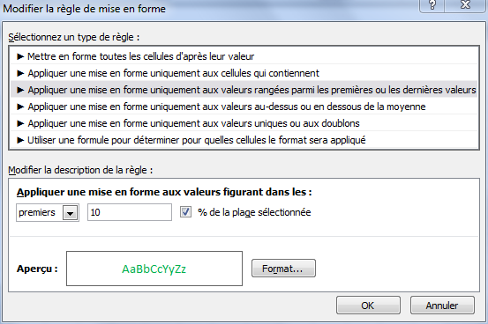
Légumes | A258 | 2001-04-08 | 9,566 € | 7406 | Davolio | R23 | Sud
Laitages | G259 | 2001-03-18 | 9,082 € | 8966 | Davolio | R23 | Sud
Laitages | G259 | 2001-03-25 | 3,947 € | 9132 | Davolio | R23 | Sud
Laitages | G259 | 2001-05-13 | 6,081 € | 9185 | Davolio | R23 | Nord
Légumes | A258 | 2001-06-10 | 450 € | 9265 | Davolio | R23 | Est
Légumes | A258 | 2001-05-17 | 9,662 € | 9441 | Davolio | R23 | Nord
Laitages | G259 | 2001-12-15 | 6,544 € | 9550 | Davolio | R23 | Ouest
Légumes | A258 | 2001-08-12 | 7,047 € | 9888 | Davolio | R23 | Ouest
Légumes | A258 | 2001-06-03 | 8,165 € | 983 | Doury | A45 | Sud
Légumes | A258 | 2001-06-02 | 2,956 € | 1242 | Doury | A45 | Ouest
Laitages | G259 | 2001-06-14 | 8,751 € | 1773 | Doury | A45 | Ouest
Laitages | G259 | 2001-09-16 | 9,136 € | 2021 | Doury | A45 | Est
Légumes | A258 | 2001-03-24 | 8,670 € | 2891 | Doury | A45 | Nord
Laitages | G259 | 2001-06-07 | 75 € | 3216 | Doury | A45 | Est
Légumes | A258 | 2001-03-23 | 3,106 € | 3219 | Doury | A45 | Sud
Laitages | G259 | 2001-12-09 | 7,612 € | 3656 | Doury | A45 | Sud
Laitages | G259 | 2001-06-04 | 4,448 € | 3833 | Doury | A45 | Nord
Laitages | G259 | 2001-03-19 | 3,571 € | 5178 | Doury | A45 | Nord
Légumes | A258 | 2001-09-09 | 29 € | 5408 | Doury | A45 | Est
Légumes | A258 | 2001-12-20 | 8,447 € | 8056 | Doury | A45 | Est
Légumes | A258 | 2001-12-16 | 6,955 € | 8722 | Doury | A45 | Est
Laitages | G259 | 2001-09-30 | 7,113 € | 9079 | Doury | A45 | Ouest
Légumes | A258 | 2001-09-23 | 6,930 € | 9628 | Doury | A45 | Ouest
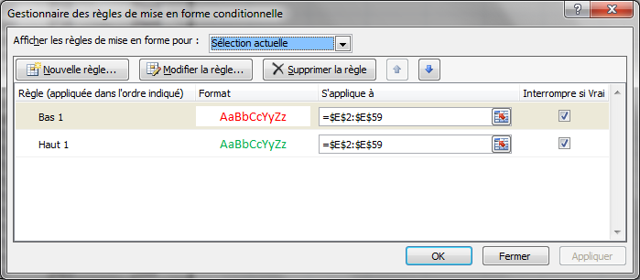
Laitages | G259 | 2001-12-10 | 4,873 € | 2730 | Galmier | T30 | Nord
Laitages | G259 | 2001-05-18 | 5,010 € | 3030 | Galmier | T30 | Nord
Légumes | A258 | 2001-09-27 | 5,720 € | 5585 | Galmier | T30 | Est
Laitages | G259 | 2001-05-10 | 4,953 € | 5889 | Galmier | T30 | Ouest
Légumes | A258 | 2001-06-08 | 4,923 € | 8160 | Galmier | T30 | Sud
Légumes | A258 | 2001-05-11 | 5,594 € | 9025 | Galmier | T30 | Nord
Laitages | G259 | 2001-05-19 | 5,447 € | 9069 | Galmier | T30 | Est
Laitages | G259 | 2001-04-05 | 6,028 € | 9957 | Galmier | T30 | Est
Laitages | G259 | 2001-08-16 | 5,575 € | 9970 | Galmier | T30 | Est

REGLE DE LA COLONNE D (formule MIN / MAX)

notes Contient
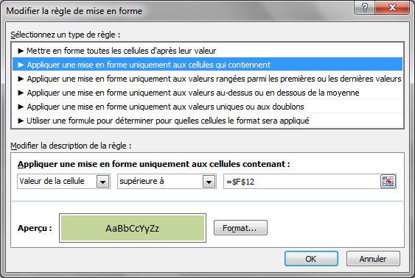
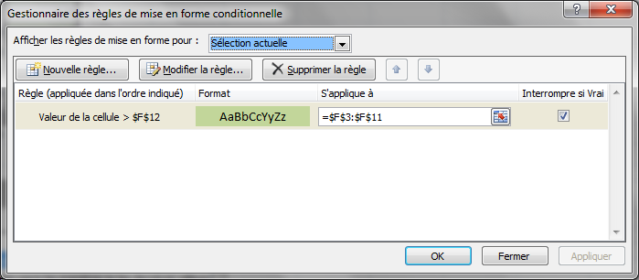
 | Français | Anglais | Géo | Histoire | Moyenne
Laurent | 12.00 | 7.50 | 10.00 | 12.00 | 10.38
Antoine | 11.00 | 15.50 | 12.00 | 17.00 | 13.88
Gaëlle | 9.00 | 18.00 | 11.50 | 14.50 | 13.25
Françoise | 7.00 | 9.00 | 3.00 | 8.50 | 6.88
Sébastien | 13.50 | 19.00 | 14.00 | 14.00 | 15.13
Michel | 6.00 | 9.50 | 10.00 | 14.00 | 9.88
Aurélie | 9.50 | 12.50 | 17.00 | 9.00 | 12.00
Théodule | 17.00 | 12.50 | 13.00 | 14.50 | 14.25
Vinncent | 12.50 | 15.00 | 10.00 | 12.50 | 12.50
Moyenne/classe | 10.83 | 13.17 | 11.17 | 12.89 | 12.01

note Formule
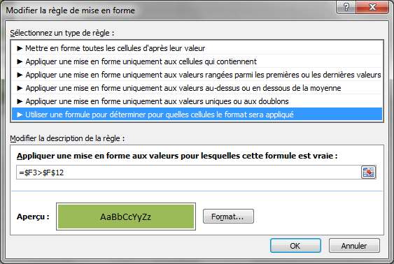
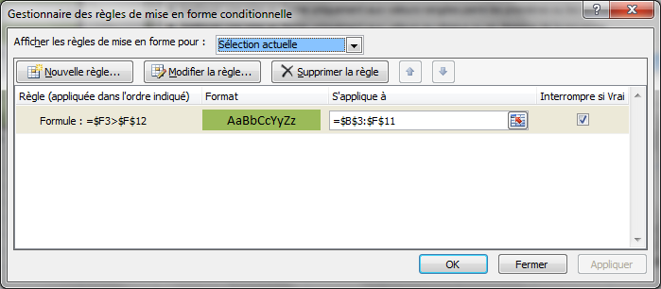
 | Français | Anglais | Géo | Histoire | Moyenne
Laurent | 12.00 | 7.50 | 10.00 | 12.00 | 10.38
Antoine | 11.00 | 15.50 | 12.00 | 17.00 | 13.88
Gaëlle | 9.00 | 18.00 | 11.50 | 14.50 | 13.25
Françoise | 7.00 | 9.00 | 3.00 | 8.50 | 6.88
Sébastien | 13.50 | 19.00 | 14.00 | 14.00 | 15.13
Michel | 6.00 | 9.50 | 10.00 | 14.00 | 9.88
Aurélie | 9.50 | 12.50 | 17.00 | 9.00 | 12.00
Théodule | 17.00 | 12.50 | 13.00 | 14.50 | 14.25
Vinncent | 12.50 | 15.00 | 10.00 | 12.50 | 12.50
Moyenne/classe | 10.83 | 13.17 | 11.17 | 12.89 | 12.01

Tendance drapeau
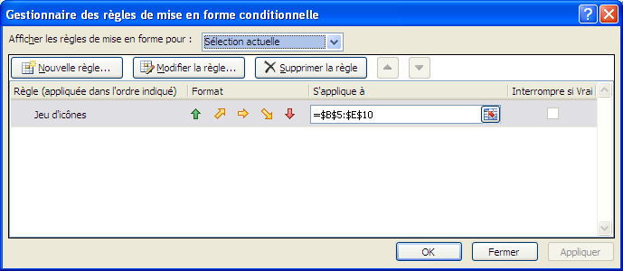

Laiteries du Nord

 | 2000 | 2001 | 2002 | 2003 | Total par produits | Objectif des ventes par produits
Lait entier | 1,100 | 1,250 |  | 1,300 | 3,650 | 1,300
Lait demi-écrémé | 2,250 | 2,350 | 2,450 | 2,600 | 9,650 | 2,500
Lait écrémé | 1,300 | 1,500 | 1,850 | 3,000 | 7,650 | 2,500
Beurre | 4,500 | 5,200 | 6,000 | 5,500 | 21,200 | 6,000
Fromage blanc 0% | 1,000 | 1,800 | 2,000 | 3,800 | 8,600 | 2,000
Fromage | 4,000 | 3,800 | 3,000 | 1,200 | 12,000 | 4,000
Total par année | 16,150 | 17,901 | 17,302 | 19,403

